PTN-001
ＩＴ試験パターン
 | 凡例：○=必須 △=任意の値 ×=入力なし -=関連性なし |  |  | 確認ポイント
１
■SPEAD、Infogirdのファイル取込を確認
ファイルではないです。人事異動情報給与口座情報ワーク テーブルの人事システム種別コードです。
取得ロジックは下記外部設計書を参照お願いします。
 |  | パターン番号 | パターン内容 |  | 操作 | 正常／異常 | INPUT |  |  |  |  |  |  |  |  |  |  |  |  |  |  |  |  |  |  |  |  |  |  |  |  |  |  |  |  |  |  |  |  |  |  |  |  |  |  |  |  |  |  |  |  |  |  |  |  |  |  |  |  |  |  |  |  |  |  |  |  |  |  |  |  |  |  |  |  |  |  |  |  |  |  |  |  |  |  |  |  |  |  |  |  |  |  |  |  |  |  | OUTPUT
 |  |  |  |  |  |  | ファイル |  |  |  | テーブル |  |  |  |  |  |  |  |  |  |  |  |  |  |  |  |  |  |  |  |  |  |  |  |  |  |  |  |  |  |  |  |  |  |  |  |  |  |  |  |  |  |  |  |  |  |  |  |  |  |  |  |  |  |  |  |  |  |  |  |  |  |  |  |  |  |  |  |  |  |  |  |  |  |  |  |  |  |  |  |  |  |  |  |  |  |  | テーブル |  |  |  |  |  |  |  |  |  |  |  |  |  |  |  |  |  |  |  |  |  |  |  |  |  |  |  |  |  |  |  |  |  |  |  |  |  |  |  |  |  |  |  |  |  |  |  |  |  |  |  |  |  |  |  |  |  |  |  |  |  |  |  |  |  |  |  |  |  |  |  |  |  |  |  |  |  |  |  |  |  |  |  |  |  |  |  |  |  |  |  | ファイル |  | 補足

 |  |  |  |  |  |  | ＣＯＭ人事 | SPEAD | InfoGrid | その他人給 | 業務日付 | 人事異動情報振分済ワーク |  |  |  |  |  |  |  |  |  |  |  | 人事異動情報家族情報ワーク |  |  |  |  |  |  |  |  | 人事異動情報給与口座情報ワーク |  |  |  |  |  |  |  |  |  |  |  | 社員情報 |  |  |  |  |  |  |  |  |  |  |  |  |  |  |  |  | 組織マスタ |  |  |  |  | 会社マスタ |  |  |  |  |  | 期首申請ポイント |  |  |  |  |  | 入居者 |  |  |  |  | 移籍出向会社コード | 接続ファイルワーク | 出向元カフェ利用会社マスタ |  |  | 繰越ポイント |  |  |  | カフェ利用社員区分変換マスタ |  |  |  |  | 社員情報 |  |  |  |  |  |  |  |  |  |  |  |  |  |  |  |  | 会社・組織未登録者 |  | 人事異動情報振分済ワーク |  |  |  |  |  |  |  |  |  |  |  | 人事異動情報メッセージワーク |  |  |  |  | 家族情報 |  |  |  |  |  | 給与口座情報 |  |  |  |  |  |  | カフェ異動履歴マスタ |  |  |  |  |  |  |  | 期首申請ポイント |  |  |  |  |  | 調整ポイントマスタ |  |  |  |  | 社員別ポイント |  |  |  |  |  | 社員１日情報 |  |  | 社員退職時情報 |  | 社宅使用料改定対象者 |  |  |  |  | 社員別健管識別情報 |  |  |  | 繰越ポイント |  |  |  | 処理結果リスト(人事異動情報取込) | エラーリスト（人事異動情報取込）

下記全部パターンではないですが、
どのパターン実施するか、明記必要だと思います。
 |  |  |  |  |  |  |  |  |  |  |  | 氏名コード | 異動情報 異動年月日 | 登録済フラグ | 作成ユーザID | 社員情報 情報有無 | 退職情報 情報有無 | 異動情報 情報有無 | 出向開始 情報有無 | 出向復帰 情報有無 | 休職情報 情報有無 | 転籍情報 情報有無 | ・・・ | 氏名コード | 人事異動情報 | 連番 | 有効レコードフラグ | 家族続柄 | 家族生年月日 | 家族カナ姓 | 家族カナ名 | ・・・ | 氏名コード | 人事異動情報 | 有効レコードフラグ | 給与口座１ 金融機関コード | 給与口座１ 支店コード | 給与口座１ 預金種目 | 給与口座１ 番号 | 給与口座2 金融機関コード | 給与口座2 支店コード | 給与口座2 預金種目 | 給与口座2 番号 | ・・・ | 氏名コード | 社員状態コード | 在職区分コード | 本務会社コード | 本務組織コード | 本務部課コード | 給与支給会社コード | 給与支給組織コード | 給与支給部課コード | 出向元会社コード | 出向先会社コード | 休職開始年月日 | 復職年月日 | 退職年月日 | カフェ利用会社コード | 社宅経過措置対象コード | ・・・ | 組織コード | 会社コード | 有効年月日 | 無効年月日 | ・・・ | 会社コード | 有効年月日 | 無効年月日 | 給与計算システムコード | 財形共同利用会社区分コード | ・・・ | 氏名コード | 社員利用開始日 | 対象年度 | メニューコード | 申請ポイント | ・・・ | 氏名コード | 入居申込管理番号 | 削除表示 | 特例措置フラグ | ・・・ | ・・・ | ・・・ | 出向元会社コード | 出向先会社コード | ・・・ | 氏名コード | 申請年度 | 申請ポイント | ・・・ | 人事システム種別コード | 会社コード | 社員区分コード | カフェ利用社員区分コード | ・・・ | 氏名コード | 社員状態コード | 在職区分コード | 本務会社コード | 本務組織コード | 本務部課コード | 給与支給会社コード | 給与支給組織コード | 給与支給部課コード | 出向元会社コード | 出向先会社コード | 休職開始年月日 | 復職年月日 | 退職年月日 | カフェ利用会社コード | 社宅経過措置対象コード | ・・・ | 氏名コード | ・・・ | 氏名コード | 異動情報 異動年月日 | 登録済フラグ | 作成ユーザID | 社員情報 情報有無 | 退職情報 情報有無 | 異動情報 情報有無 | 出向開始 情報有無 | 出向復帰 情報有無 | 休職情報 情報有無 | 転籍情報 情報有無 | ・・・ | 整理番号 | 氏名コード | 異動発生年月日 | エラーメッセージID | ・・・ | 氏名コード | 家族続柄 | 家族生年月日 | 家族税扶養有無 | 家族カナ名 | ・・・ | 氏名コード | 連番 | 給与口座金融機関コード | 給与口座支店コード | 給与口座預金種目 | 給与口座口座番号 | ・・・ | 氏名コード | 社員利用開始日 | 社員利用終了日 | 会社コード | 組織コード | 部課コード | 社員区分コード | ・・・ | 氏名コード | 社員利用開始日 | 対象年度 | メニューコード | 申請ポイント | ・・・ | 氏名コード | 社員利用開始日 | 対象年度 | 調整ポイント | ・・・ | 氏名コード | 対象年度 | 年間付与ポイント | 前年度繰越ポイント | 期首申請フラグ | ・・・ | 氏名コード | 控除年月 | ・・・ | 氏名コード | ・・・ | 氏名コード | 入居申込管理番号 | 改定フラグ | 特例措置コード | ・・・ | 氏名コード | 健管識別コード | 健管識別コード（補正） | ・・・ | 氏名コード | 申請年度 | 申請ポイント | ・・・

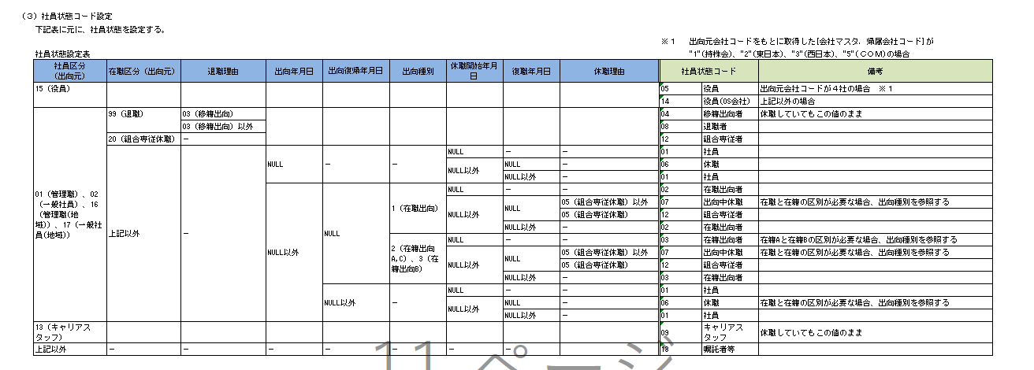
 |  | GYC05-001-0001 | 人事異動情報振分処理で作成された人事異動情報振分済ワークを入力として、人事異動情報取込処理が正常に実行され、対象データが正しく更新されることを確認する。 |  | 人事異動情報取込実行 | 正常 | × | × | × | × | ○ | ○ | ○ | ○ | ○ | △ | △ | △ | △ | △ | △ | △ | - | - | - | - | - | - | - | - | - | - | - | - | - | - | - | - | - | - | - | - | - | - | - | - | - | - | - | - | - | - | - | - | - | - | - | - | - | - | - | - | - | - | - | - | - | - | - | - | - | - | - | - | - | - | - | - | - | - | - | - | - | - | - | - | - | - | - | - | - | - | - | - | - | - | - | ○ | △ | △ | △ | △ | △ | △ | △ | △ | △ | △ | △ | △ | △ | △ | △ | - | - | - | ○ | ○ | ○ | ○ | △ | △ | △ | △ | △ | △ | △ | - | △ | △ | △ | △ | - | - | - | - | - | - | - | - | - | - | - | - | - | - | - | - | - | - | - | - | - | - | - | - | - | - | - | - | - | - | - | - | - | - | - | - | - | - | - | - | - | - | - | - | - | - | - | - | - | - | - | - | - | - | - | - | - | ○ | ○ | 取得条件：登録済フラグ＝未登録、作成ユーザID＝起動ユーザID。処理後は登録済フラグを確認する。
 |  | GYC05-001-0002 | SPEADファイルを取り込み、人事異動情報振分済ワークを経由して、社員情報および関連テーブルが正しく更新されることを確認する。 |  | 人事異動情報取込実行 | 正常 | × | ○ | × | × | ○ | ○ | ○ | ○ | ○ | △ | △ | △ | △ | △ | △ | △ | - | - | - | - | - | - | - | - | - | - | - | - | - | - | - | - | - | - | - | - | - | - | - | - | - | - | - | - | - | - | - | - | - | - | - | - | - | - | - | - | - | - | - | - | - | - | - | - | - | - | - | - | - | - | - | - | - | - | - | - | - | - | - | - | - | - | - | - | - | - | - | - | - | - | - | ○ | △ | △ | △ | △ | △ | △ | △ | △ | △ | △ | △ | △ | △ | △ | △ | - | - | - | ○ | ○ | ○ | ○ | △ | △ | △ | △ | △ | △ | △ | - | △ | △ | △ | △ | - | - | - | - | - | - | - | - | - | - | - | - | - | - | - | - | - | - | - | - | - | - | - | - | - | - | - | - | - | - | - | - | - | - | - | - | - | - | - | - | - | - | - | - | - | - | - | - | - | - | - | - | - | - | - | - | - | ○ | ○
 |  | GYC05-001-0003 | InfoGridファイルを取り込み、人事異動情報振分済ワークを経由して、社員情報および関連テーブルが正しく更新されることを確認する。 |  | 人事異動情報取込実行 | 正常 | × | × | ○ | × | ○ | ○ | ○ | ○ | ○ | △ | △ | △ | △ | △ | △ | △ | - | - | - | - | - | - | - | - | - | - | - | - | - | - | - | - | - | - | - | - | - | - | - | - | - | - | - | - | - | - | - | - | - | - | - | - | - | - | - | - | - | - | - | - | - | - | - | - | - | - | - | - | - | - | - | - | - | - | - | - | - | - | - | - | - | - | - | - | - | - | - | - | - | - | - | ○ | △ | △ | △ | △ | △ | △ | △ | △ | △ | △ | △ | △ | △ | △ | △ | - | - | - | ○ | ○ | ○ | ○ | △ | △ | △ | △ | △ | △ | △ | - | △ | △ | △ | △ | - | - | - | - | - | - | - | - | - | - | - | - | - | - | - | - | - | - | - | - | - | - | - | - | - | - | - | - | - | - | - | - | - | - | - | - | - | - | - | - | - | - | - | - | - | - | - | - | - | - | - | - | - | - | - | - | - | ○ | ○
 |  | GYC05-001-0004 | 社員情報の識別コードを設定し、社員情報の新規追加、既存情報の更新および対象項目の反映が更新仕様どおり行われることを確認する。 |  | 人事異動情報取込実行 | 正常 | × | × | × | × | ○ | ○ | ○ | ○ | ○ | ○ | × | × | × | × | × | × | - | - | - | - | - | - | - | - | - | - | - | - | - | - | - | - | - | - | - | - | - | - | ○ | △ | △ | △ | △ | △ | △ | △ | △ | △ | △ | △ | △ | △ | △ | △ | - | - | - | - | - | - | - | - | - | - | - | - | - | - | - | - | - | - | - | - | - | - | - | - | - | - | - | - | - | - | - | - | - | - | - | - | - | ○ | △ | △ | △ | △ | △ | △ | △ | △ | △ | △ | △ | △ | △ | △ | △ | - | - | - | ○ | ○ | ○ | ○ | △ | △ | △ | △ | △ | △ | △ | - | - | - | - | - | - | - | - | - | - | - | - | - | - | - | - | - | - | - | - | - | - | - | - | - | - | - | - | - | - | - | - | - | - | - | - | - | - | - | - | - | - | - | - | ○ | ○ | - | - | - | - | - | - | - | - | △ | △ | △ | - | - | - | - | - | ○ | ○
 |  | GYC05-001-0005 | 退職情報の識別コードを設定し、退職年月日、退職事由コード、在職区分、社員状態コードおよび社員退職時情報等が正しく更新されることを確認する。 |  | 人事異動情報取込実行 | 正常 | × | × | × | × | ○ | ○ | ○ | ○ | ○ | × | ○ | × | × | × | × | × | - | - | - | - | - | - | - | - | - | - | - | - | - | - | - | - | - | - | - | - | - | - | ○ | ○ | ○ | △ | △ | △ | △ | △ | △ | △ | △ | △ | △ | ○ | △ | △ | - | - | - | - | - | - | - | - | - | - | - | - | - | - | - | - | - | - | - | - | - | - | - | - | - | - | - | - | - | - | - | - | - | - | - | - | - | ○ | ○ | ○ | △ | △ | △ | △ | △ | △ | △ | △ | △ | △ | ○ | △ | △ | - | - | - | ○ | ○ | ○ | ○ | △ | △ | △ | △ | △ | △ | △ | - | ○ | ○ | ○ | ○ | - | - | - | - | - | - | - | - | - | - | - | - | - | - | ○ | ○ | △ | - | - | - | - | - | - | - | - | - | - | - | - | - | - | - | - | - | - | - | - | - | - | ○ | ○ | - | ○ | - | - | - | - | - | - | - | - | - | - | - | - | - | - | ○ | ○ | 通常退職に加え、退職事由コード＝03（移籍出向）の警告出力を確認する。
 |  | GYC05-001-0006 | 異動情報の識別コードを設定し、所属会社、組織、部課、給与支給会社、給与組織および給与部課等が正しく更新されることを確認する。 |  | 人事異動情報取込実行 | 正常 | × | × | × | × | ○ | ○ | ○ | ○ | ○ | × | × | ○ | × | × | × | × | - | - | - | - | - | - | - | - | - | - | - | - | - | - | - | - | - | - | - | - | - | - | ○ | △ | △ | △ | △ | △ | △ | △ | △ | △ | △ | △ | △ | △ | △ | △ | - | ○ | ○ | △ | △ | - | ○ | △ | △ | △ | △ | - | - | - | - | - | - | - | - | - | - | - | - | - | - | - | - | - | - | - | - | - | - | - | - | - | - | ○ | △ | △ | ○ | ○ | ○ | ○ | ○ | ○ | △ | △ | △ | △ | △ | △ | △ | - | - | - | ○ | ○ | ○ | ○ | △ | △ | △ | △ | △ | △ | △ | - | - | - | - | - | - | - | - | - | - | - | - | - | - | - | - | - | - | - | - | - | - | - | - | - | - | - | - | - | - | - | - | - | - | - | - | - | - | - | - | - | - | - | - | ○ | ○ | - | - | - | - | - | - | - | - | △ | △ | △ | - | - | - | - | - | ○ | ○ | 異動発生日が1日／1日以外のデータを用意し、年月設定を確認する。
 |  | GYC05-001-0007 | 出向情報の識別コードを設定し、出向元・出向先会社、組織、部課および社員状態コード等が正しく更新されることを確認する。 |  | 人事異動情報取込実行 | 正常 | × | × | × | × | ○ | ○ | ○ | ○ | ○ | × | × | × | ○ | × | × | × | - | - | - | - | - | - | - | - | - | - | - | - | - | - | - | - | - | - | - | - | - | - | ○ | △ | △ | △ | △ | △ | △ | △ | △ | ○ | ○ | △ | △ | △ | △ | △ | - | ○ | ○ | △ | △ | - | ○ | △ | △ | △ | △ | - | - | - | - | - | - | - | - | - | - | - | - | - | - | - | - | - | - | - | - | - | - | - | - | - | - | ○ | ○ | △ | △ | △ | △ | △ | △ | △ | ○ | ○ | △ | △ | △ | △ | △ | - | - | - | ○ | ○ | ○ | ○ | △ | △ | △ | △ | △ | △ | △ | - | - | - | - | - | - | - | - | - | - | - | - | - | - | - | - | - | - | - | - | - | - | - | - | - | - | - | - | - | - | - | - | - | - | - | - | - | - | - | - | - | - | - | - | ○ | ○ | - | - | - | - | - | - | - | - | △ | △ | △ | - | - | - | - | - | ○ | ○ | 出向元・出向先の会社／組織／部課を設定し、出向状態を確認する。
 |  | GYC05-001-0008 | 出向復帰情報を設定し、出向関連項目が解除または更新され、所属、給与支給組織および社員状態コード等が正しく設定されることを確認する。 |  | 人事異動情報取込実行 | 正常 | × | × | × | × | ○ | ○ | ○ | ○ | ○ | × | × | × | × | ○ | × | × | - | - | - | - | - | - | - | - | - | - | - | - | - | - | - | - | - | - | - | - | - | - | ○ | △ | △ | △ | △ | △ | △ | △ | △ | ○ | ○ | △ | △ | △ | △ | △ | - | ○ | ○ | △ | △ | - | ○ | △ | △ | △ | △ | - | - | - | - | - | - | - | - | - | - | - | - | - | - | - | - | - | - | - | - | - | - | - | - | - | - | ○ | ○ | △ | △ | △ | △ | △ | △ | △ | ○ | ○ | △ | △ | △ | △ | △ | - | - | - | ○ | ○ | ○ | ○ | △ | △ | △ | △ | △ | △ | △ | - | - | - | - | - | - | - | - | - | - | - | - | - | - | - | - | - | - | - | - | - | - | - | - | - | - | - | - | - | - | - | - | - | - | - | - | - | - | - | - | - | - | - | - | ○ | ○ | - | - | - | - | - | - | - | - | △ | △ | △ | - | - | - | - | - | ○ | ○ | 出向復帰後の所属・給与支給所属・社員状態コードを確認する。
 |  | GYC05-001-0009 | 休職情報の識別コードを設定し、休職開始年月日、休職事由コードおよび社員状態コード等が正しく更新されることを確認する。 |  | 人事異動情報取込実行 | 正常 | × | × | × | × | ○ | ○ | ○ | ○ | ○ | × | × | × | × | × | ○ | × | - | - | - | - | - | - | - | - | - | - | - | - | - | - | - | - | - | - | - | - | - | - | ○ | △ | △ | △ | △ | △ | △ | △ | △ | △ | △ | ○ | △ | △ | △ | △ | - | - | - | - | - | - | - | - | - | - | - | - | - | - | - | - | - | - | - | - | - | - | - | - | - | - | - | - | - | - | - | - | - | - | - | - | - | ○ | ○ | △ | △ | △ | △ | △ | △ | △ | △ | △ | ○ | △ | △ | △ | △ | - | - | - | ○ | ○ | ○ | ○ | △ | △ | △ | △ | △ | △ | △ | - | - | - | - | - | - | - | - | - | - | - | - | - | - | - | - | - | - | - | - | - | - | - | - | - | - | - | - | - | - | - | - | - | - | - | - | - | - | - | - | - | - | - | - | ○ | ○ | - | - | - | - | - | - | - | - | △ | △ | △ | - | - | - | - | - | ○ | ○ | 通常休職に加え、組合専従休職の代表データを用意する。
 |  | GYC05-001-0010 | 復職情報を設定し、復職年月日、休職関連項目および社員状態コード等が正しく更新されることを確認する。 |  | 人事異動情報取込実行 | 正常 | × | × | × | × | ○ | ○ | ○ | ○ | ○ | × | × | × | × | × | ○ | × | - | - | - | - | - | - | - | - | - | - | - | - | - | - | - | - | - | - | - | - | - | - | ○ | △ | △ | △ | △ | △ | △ | △ | △ | △ | △ | △ | ○ | △ | △ | △ | - | - | - | - | - | - | - | - | - | - | - | - | - | - | - | - | - | - | - | - | - | - | - | - | - | - | - | - | - | - | - | - | - | - | - | - | - | ○ | ○ | △ | △ | △ | △ | △ | △ | △ | △ | △ | △ | ○ | △ | △ | △ | - | - | - | ○ | ○ | ○ | ○ | △ | △ | △ | △ | △ | △ | △ | - | - | - | - | - | - | - | - | - | - | - | - | - | - | - | - | - | - | - | - | - | - | - | - | - | - | - | - | - | - | - | - | - | - | - | - | - | - | - | - | - | - | - | - | ○ | ○ | - | - | - | - | - | - | - | - | △ | △ | △ | - | - | - | - | - | ○ | ○ | 通常復職に加え、組合専従休職からの復職データを用意する。
 |  | GYC05-001-0011 | 転籍情報の識別コードを設定し、転籍先会社、所属、給与支給組織および社員状態コード等が正しく更新されることを確認する。 |  | 人事異動情報取込実行 | 正常 | × | × | × | × | ○ | ○ | ○ | ○ | ○ | × | × | × | × | × | × | ○ | - | - | - | - | - | - | - | - | - | - | - | - | - | - | - | - | - | - | - | - | - | - | ○ | △ | △ | △ | △ | △ | △ | △ | △ | △ | △ | △ | △ | △ | △ | △ | - | ○ | ○ | △ | △ | - | ○ | △ | △ | △ | △ | - | - | - | - | - | - | - | - | - | - | - | - | - | - | - | - | - | - | - | - | - | - | - | - | - | - | ○ | ○ | △ | ○ | ○ | ○ | ○ | ○ | ○ | △ | △ | △ | △ | △ | △ | △ | - | - | - | ○ | ○ | ○ | ○ | △ | △ | △ | △ | △ | △ | △ | - | - | - | - | - | - | - | - | - | - | - | - | - | - | - | - | - | - | - | - | - | - | - | - | - | - | - | - | - | - | - | - | - | - | - | - | - | - | - | - | - | - | - | - | ○ | ○ | - | - | - | - | - | - | - | - | △ | △ | △ | - | - | - | - | - | ○ | ○ | 転籍先会社および給与支給所属の更新を確認する。
■社員状態コード設定についてピックアップ確認。
こちらテスト観点は、
GYC05-001-0004～GYC05-001-0014のinputで、下記画像の社員状態コードをDN列に明記必要だと思います
全部パターンではないです。
２
 |  | GYC05-001-0012 | 家族情報の識別コードを設定し、家族情報の新規追加、既存情報の更新および削除が家族情報更新パターンどおり行われることを確認する。 |  | 人事異動情報取込実行 | 正常 | × | × | × | × | ○ | ○ | ○ | ○ | ○ | × | × | × | × | × | × | × | - | ○ | ○ | △ | ○ | ○ | ○ | ○ | ○ | - | - | - | - | - | - | - | - | - | - | - | - | - | - | - | - | - | - | - | - | - | - | - | - | - | - | - | - | - | - | - | - | - | - | - | - | - | - | - | - | - | - | - | - | - | - | - | - | - | - | - | - | - | - | - | - | - | - | - | - | - | - | - | - | - | - | - | - | - | - | - | - | - | - | - | - | - | - | - | - | - | - | - | - | - | ○ | ○ | ○ | ○ | △ | △ | △ | △ | △ | △ | △ | - | △ | △ | △ | △ | - | ○ | ○ | ○ | ○ | ○ | - | - | - | - | - | - | - | - | - | - | - | - | - | - | - | - | - | - | - | - | - | - | - | - | - | - | - | - | - | - | - | - | - | - | - | - | - | - | - | - | - | - | - | - | - | - | - | - | - | - | - | ○ | ○ | 追加・更新・削除の各データを用意し、続柄コードおよび税扶養有無コードの変換を確認する。
 |  | GYC05-001-0013 | 給与口座情報の識別コードを設定し、給与口座情報の新規追加、既存情報の更新および削除が給与口座情報更新パターンどおり行われることを確認する。 |  | 人事異動情報取込実行 | 正常 | × | × | × | × | ○ | ○ | ○ | ○ | ○ | × | × | × | × | × | × | × | - | - | - | - | - | - | - | - | - | - | ○ | ○ | ○ | ○ | ○ | ○ | ○ | ○ | ○ | ○ | ○ | - | - | - | - | - | - | - | - | - | - | - | - | - | - | - | - | - | - | - | - | - | - | - | - | - | - | - | - | - | - | - | - | - | - | - | - | - | - | - | - | - | - | - | - | - | - | - | - | - | - | - | - | - | - | - | - | - | - | - | - | - | - | - | - | - | - | - | - | - | - | - | - | - | ○ | ○ | ○ | ○ | △ | △ | △ | △ | △ | △ | △ | - | △ | △ | △ | △ | - | - | - | - | - | - | - | ○ | ○ | ○ | ○ | ○ | ○ | - | - | - | - | - | - | - | - | - | - | - | - | - | - | - | - | - | - | - | - | - | - | - | - | - | - | - | - | - | - | - | - | - | - | - | - | - | - | - | - | - | - | - | - | ○ | ○ | 1件目・2件目の口座および削除対象データを用意する。
 |  | GYC05-001-0014 | 退職、出向、出向復帰、休職、復職および転籍等の情報に基づき、社員状態コードが設定パターンどおり設定されることを確認する。 |  | 人事異動情報取込実行 | 正常 | × | × | × | × | ○ | ○ | ○ | ○ | ○ | △ | △ | △ | △ | △ | △ | △ | - | - | - | - | - | - | - | - | - | - | - | - | - | - | - | - | - | - | - | - | - | - | ○ | △ | △ | △ | △ | △ | △ | △ | △ | △ | △ | △ | △ | △ | △ | △ | - | - | - | - | - | - | - | - | - | - | - | - | - | - | - | - | - | - | - | - | - | - | - | - | - | - | - | - | - | - | - | - | - | - | - | - | - | ○ | ○ | △ | △ | △ | △ | △ | △ | △ | △ | △ | △ | △ | △ | △ | △ | - | - | - | ○ | ○ | ○ | ○ | △ | △ | △ | △ | △ | △ | △ | - | - | - | - | - | - | - | - | - | - | - | - | - | - | - | - | - | - | - | - | - | - | - | - | - | - | - | - | - | - | - | - | - | - | - | - | - | - | - | - | - | - | - | - | ○ | ○ | - | - | - | - | - | - | - | - | - | - | - | - | - | - | - | - | ○ | ○ | 在籍・退職・出向・休職・復職・転籍の代表組合せを用意する。
 |  | GYC05-001-0015 | 更新前の社員状態コードが役員または役員（OS）等の更新対象外条件に該当する場合、対象項目が更新されないことを確認する。 |  | 人事異動情報取込実行 | 正常 | × | × | × | × | ○ | ○ | ○ | ○ | ○ | ○ | × | × | × | × | × | × | - | - | - | - | - | - | - | - | - | - | - | - | - | - | - | - | - | - | - | - | - | - | ○ | ○ | △ | △ | △ | △ | △ | △ | △ | △ | △ | △ | △ | △ | △ | △ | - | - | - | - | - | - | - | - | - | - | - | - | - | - | - | - | - | - | - | - | - | - | - | - | - | - | - | - | - | - | - | - | - | - | - | - | - | ○ | △ | △ | △ | △ | △ | △ | △ | △ | △ | △ | △ | △ | △ | △ | △ | - | - | - | ○ | ○ | ○ | ○ | △ | △ | △ | △ | △ | △ | △ | - | - | - | - | - | - | - | - | - | - | - | - | - | - | - | - | - | - | - | - | - | - | - | - | - | - | - | - | - | - | - | - | - | - | - | - | - | - | - | - | - | - | - | - | - | - | - | - | - | - | - | - | - | - | - | - | - | - | - | - | - | - | ○ | ○ | 更新前社員状態コード＝05／14のデータを用意し、対象項目が更新されないことを確認する。
■カフェ利用会社コード等の設定、カフェ関連テーブルの更新に処理パターン、繰越ポイントについてピックアップ確認
■特例措置解除処理（社宅）、社宅定年到達年度算出式（社宅）
こちらテスト観点も
GYC05-001-0004～GYC05-001-0014のinputで、
カフェ利用会社コード等の設定、カフェ関連テーブルの更新、繰越ポイント更新
 |  | GYC05-001-0016 | 所属、出向、カフェ利用権限および社員区分変換条件に基づき、カフェ利用会社コード、組織コード、部課コードおよび社員区分コードが正しく設定されることを確認する。 |  | 人事異動情報取込実行 | 正常 | × | × | × | × | ○ | ○ | ○ | ○ | ○ | △ | × | △ | △ | △ | × | △ | - | - | - | - | - | - | - | - | - | - | - | - | - | - | - | - | - | - | - | - | - | - | ○ | △ | △ | △ | △ | △ | △ | △ | △ | △ | △ | △ | △ | △ | △ | △ | - | ○ | ○ | △ | △ | - | ○ | △ | △ | △ | △ | - | - | - | - | - | - | - | - | - | - | - | - | - | - | △ | △ | - | - | - | - | - | △ | △ | △ | △ | - | ○ | △ | △ | △ | △ | △ | △ | △ | △ | △ | △ | △ | △ | △ | ○ | △ | - | - | - | ○ | ○ | ○ | ○ | △ | △ | △ | △ | △ | △ | △ | - | - | - | - | - | - | - | - | - | - | - | - | - | - | - | - | - | - | - | - | - | - | - | - | - | - | - | - | - | - | - | - | - | - | - | - | - | - | - | - | - | - | - | - | ○ | ○ | - | - | - | - | - | - | - | - | - | - | - | - | - | - | - | - | ○ | ○ | カフェ利用権限あり／なし、社員区分変換マスタあり／なしのデータを用意する。
 |  | GYC05-001-0017 | 新たにカフェ利用対象となった場合、カフェ異動履歴、期首申請ポイント、調整ポイントおよび社員別ポイント等が正しく追加されることを確認する。 |  | 人事異動情報取込実行 | 正常 | × | × | × | × | ○ | ○ | ○ | ○ | ○ | △ | × | △ | △ | △ | × | △ | - | - | - | - | - | - | - | - | - | - | - | - | - | - | - | - | - | - | - | - | - | - | ○ | △ | △ | △ | △ | △ | △ | △ | △ | △ | △ | △ | △ | △ | △ | △ | - | ○ | ○ | △ | △ | - | ○ | △ | △ | △ | △ | - | △ | △ | △ | △ | △ | - | - | - | - | - | - | - | - | △ | △ | - | - | - | - | - | - | - | - | - | - | ○ | △ | △ | △ | △ | △ | △ | △ | △ | △ | △ | △ | △ | △ | ○ | △ | - | - | - | ○ | ○ | ○ | ○ | △ | △ | △ | △ | △ | △ | △ | - | - | - | - | - | - | - | - | - | - | - | - | - | - | - | - | - | - | - | ○ | ○ | ○ | ○ | ○ | ○ | ○ | - | ○ | ○ | ○ | ○ | ○ | - | ○ | ○ | ○ | ○ | - | △ | △ | △ | △ | △ | - | - | - | - | - | - | - | - | - | - | - | - | - | - | - | - | - | - | - | ○ | ○ | 新規利用開始時の履歴、期首申請、調整ポイント、社員別ポイントの追加を確認する。
 |  | GYC05-001-0018 | カフェ利用会社が変更された場合、変更前履歴の終了処理および変更後履歴の追加が正しく行われることを確認する。 |  | 人事異動情報取込実行 | 正常 | × | × | × | × | ○ | ○ | ○ | ○ | ○ | △ | × | △ | △ | △ | × | △ | - | - | - | - | - | - | - | - | - | - | - | - | - | - | - | - | - | - | - | - | - | - | ○ | △ | △ | △ | △ | △ | △ | △ | △ | △ | △ | △ | △ | △ | △ | △ | - | ○ | ○ | △ | △ | - | ○ | △ | △ | △ | △ | - | △ | △ | △ | △ | △ | - | - | - | - | - | - | - | - | △ | △ | - | - | - | - | - | - | - | - | - | - | ○ | △ | △ | △ | △ | △ | △ | △ | △ | △ | △ | △ | △ | △ | ○ | △ | - | - | - | ○ | ○ | ○ | ○ | △ | △ | △ | △ | △ | △ | △ | - | - | - | - | - | - | - | - | - | - | - | - | - | - | - | - | - | - | - | ○ | ○ | ○ | ○ | ○ | ○ | ○ | - | △ | △ | △ | △ | △ | - | △ | △ | △ | △ | - | △ | △ | △ | △ | △ | - | - | - | - | - | - | - | - | - | - | - | - | - | - | - | - | - | - | - | ○ | ○ | 変更前履歴の終了日と変更後履歴の開始日を確認する。
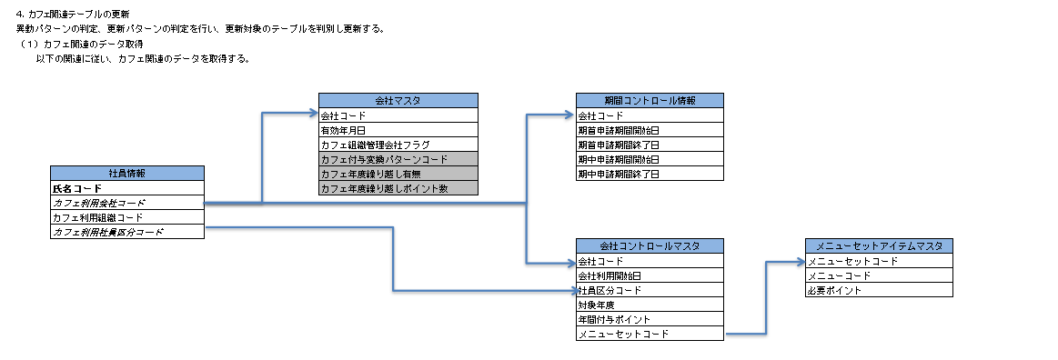
 |  | GYC05-001-0019 | 同一カフェ利用会社内で組織または社員区分が変更された場合、カフェ異動履歴および関連テーブルが正しく更新されることを確認する。 |  | 人事異動情報取込実行 | 正常 | × | × | × | × | ○ | ○ | ○ | ○ | ○ | △ | × | △ | △ | △ | × | △ | - | - | - | - | - | - | - | - | - | - | - | - | - | - | - | - | - | - | - | - | - | - | ○ | △ | △ | △ | △ | △ | △ | △ | △ | △ | △ | △ | △ | △ | △ | △ | - | ○ | ○ | △ | △ | - | ○ | △ | △ | △ | △ | - | △ | △ | △ | △ | △ | - | - | - | - | - | - | - | - | △ | △ | - | - | - | - | - | - | - | - | - | - | ○ | △ | △ | △ | △ | △ | △ | △ | △ | △ | △ | △ | △ | △ | ○ | △ | - | - | - | ○ | ○ | ○ | ○ | △ | △ | △ | △ | △ | △ | △ | - | - | - | - | - | - | - | - | - | - | - | - | - | - | - | - | - | - | - | ○ | ○ | ○ | ○ | ○ | ○ | ○ | - | △ | △ | △ | △ | △ | - | △ | △ | △ | △ | - | △ | △ | △ | △ | △ | - | - | - | - | - | - | - | - | - | - | - | - | - | - | - | - | - | - | - | ○ | ○ | 会社は同一、組織または社員区分のみ変更するデータを用意する。
 |  | GYC05-001-0020 | 退職または利用対象外への変更によりカフェ利用を終了する場合、利用終了日および関連テーブルが正しく更新されることを確認する。 |  | 人事異動情報取込実行 | 正常 | × | × | × | × | ○ | ○ | ○ | ○ | ○ | △ | ○ | △ | △ | △ | × | × | - | - | - | - | - | - | - | - | - | - | - | - | - | - | - | - | - | - | - | - | - | - | ○ | △ | △ | △ | △ | △ | △ | △ | △ | △ | △ | △ | △ | △ | △ | △ | - | - | - | - | - | - | - | - | - | - | - | - | △ | △ | △ | △ | △ | - | - | - | - | - | - | - | - | △ | △ | - | - | - | - | - | - | - | - | - | - | ○ | △ | △ | △ | △ | △ | △ | △ | △ | △ | △ | △ | △ | △ | ○ | △ | - | - | - | ○ | ○ | ○ | ○ | △ | △ | △ | △ | △ | △ | △ | - | - | - | - | - | - | - | - | - | - | - | - | - | - | - | - | - | - | - | ○ | ○ | ○ | ○ | ○ | ○ | ○ | - | △ | △ | △ | △ | △ | - | △ | △ | △ | △ | - | △ | △ | △ | △ | △ | - | - | - | - | - | - | - | - | - | - | - | - | - | - | - | - | - | - | - | ○ | ○ | 退職または利用対象外のデータを用意し、カフェ利用終了日を確認する。
 |  | GYC05-001-0021 | メニューコード、対象年度、申請年度および既存データの有無に基づき、繰越ポイントおよび社員別ポイントが正しく追加、更新または削除されることを確認する。 |  | 人事異動情報取込実行 | 正常 | × | × | × | × | ○ | ○ | ○ | ○ | ○ | × | × | × | × | × | × | × | - | - | - | - | - | - | - | - | - | - | - | - | - | - | - | - | - | - | - | - | - | - | - | - | - | - | - | - | - | - | - | - | - | - | - | - | - | - | - | - | - | - | - | - | - | - | - | - | - | - | △ | △ | △ | △ | △ | - | - | - | - | - | ○ | ○ | - | - | - | - | ○ | △ | △ | - | - | - | - | - | - | - | - | - | - | - | - | - | - | - | - | - | - | - | - | - | - | - | - | - | ○ | ○ | ○ | ○ | △ | △ | △ | △ | △ | △ | △ | - | - | - | - | - | - | - | - | - | - | - | - | - | - | - | - | - | - | - | - | - | - | - | - | - | - | - | - | - | - | - | - | - | - | - | - | - | - | ○ | ○ | ○ | ○ | ○ | - | - | - | - | - | - | - | - | - | - | - | - | - | - | - | ○ | ○ | ○ | - | ○ | ○ | MC030、前年度データあり／なし、既存繰越ポイントあり／なしのデータを用意する。
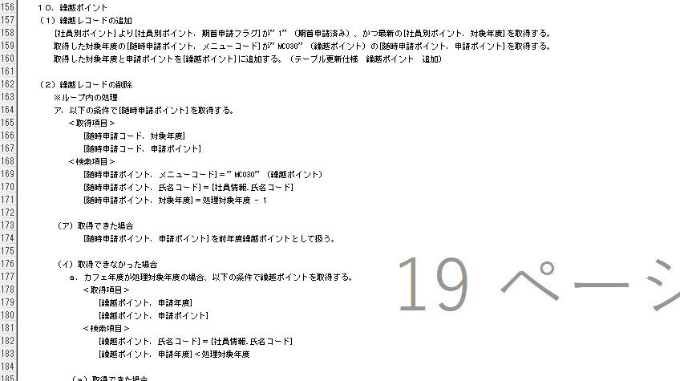
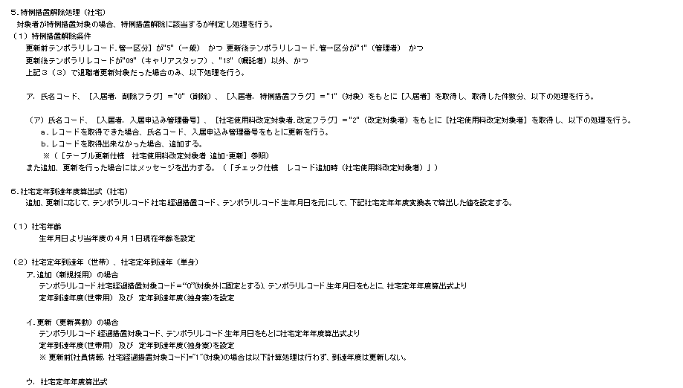
 |  | GYC05-001-0022 | 特例措置対象の入居者について解除条件を判定し、対象の場合は社宅使用料改訂対象者が追加または更新され、対象外の場合は更新されないことを確認する。 |  | 人事異動情報取込実行 | 正常 | × | × | × | × | ○ | ○ | ○ | ○ | ○ | △ | × | △ | × | × | × | × | - | - | - | - | - | - | - | - | - | - | - | - | - | - | - | - | - | - | - | - | - | - | ○ | △ | △ | △ | △ | △ | △ | △ | △ | △ | △ | △ | △ | △ | △ | △ | - | - | - | - | - | - | - | - | - | - | - | - | - | - | - | - | - | - | ○ | ○ | ○ | ○ | - | - | - | - | - | - | - | - | - | - | - | - | - | - | - | - | - | - | - | - | - | - | - | - | - | - | - | - | - | - | - | - | - | - | ○ | ○ | ○ | ○ | △ | △ | △ | △ | △ | △ | △ | - | △ | △ | △ | △ | - | - | - | - | - | - | - | - | - | - | - | - | - | - | - | - | - | - | - | - | - | - | - | - | - | - | - | - | - | - | - | - | - | - | - | - | - | - | - | - | - | - | - | - | ○ | ○ | ○ | ○ | - | - | - | - | - | - | - | - | - | ○ | ○ | 入居者の削除フラグ＝0、特例措置フラグ＝1を対象とし、改定対象者の追加／更新を確認する。
 |  | GYC05-001-0023 | 生年月日、世帯・単身別の定年到達年齢および社宅経過措置対象コードに基づき、社宅定年到達年が正しく算出・更新されることを確認する。 |  | 人事異動情報取込実行 | 正常 | × | × | × | × | ○ | ○ | ○ | ○ | ○ | ○ | × | × | × | × | × | × | - | - | - | - | - | - | - | - | - | - | - | - | - | - | - | - | - | - | - | - | - | - | ○ | △ | △ | △ | △ | △ | △ | △ | △ | △ | △ | △ | △ | △ | △ | ○ | - | - | - | - | - | - | - | - | - | - | - | - | - | - | - | - | - | - | - | - | - | - | - | - | - | - | - | - | - | - | - | - | - | - | - | - | - | ○ | △ | △ | △ | △ | △ | △ | △ | △ | △ | △ | △ | △ | △ | △ | ○ | - | - | - | ○ | ○ | ○ | ○ | △ | △ | △ | △ | △ | △ | △ | - | - | - | - | - | - | - | - | - | - | - | - | - | - | - | - | - | - | - | - | - | - | - | - | - | - | - | - | - | - | - | - | - | - | - | - | - | - | - | - | - | - | - | - | - | - | - | - | - | - | - | - | - | - | - | - | - | - | - | - | - | - | ○ | ○ | 生年月日の境界前・当日・後、および社宅経過措置対象コード＝1のデータを用意する。
 |  | GYC05-001-0024 | 出向復帰情報と退職情報が同時に設定された場合、社員情報、社員退職時情報およびカフェ利用項目が処理優先順どおり更新されることを確認する。 |  | 人事異動情報取込実行 | 正常 | × | × | × | × | ○ | ○ | ○ | ○ | ○ | × | ○ | × | × | ○ | × | × | - | - | - | - | - | - | - | - | - | - | - | - | - | - | - | - | - | - | - | - | - | - | ○ | △ | △ | △ | △ | △ | △ | △ | △ | △ | △ | △ | △ | ○ | △ | △ | - | - | - | - | - | - | - | - | - | - | - | - | - | - | - | - | - | - | - | - | - | - | - | - | - | - | - | - | - | - | - | - | - | - | - | - | - | ○ | ○ | ○ | △ | △ | △ | △ | △ | △ | △ | △ | △ | △ | ○ | ○ | △ | - | - | - | ○ | ○ | ○ | ○ | △ | △ | △ | △ | △ | △ | △ | - | - | - | - | - | - | - | - | - | - | - | - | - | - | - | - | - | - | - | △ | △ | △ | △ | △ | △ | △ | - | - | - | - | - | - | - | - | - | - | - | - | - | - | - | - | - | - | ○ | ○ | - | ○ | - | - | - | - | - | - | - | - | - | - | - | - | - | - | ○ | ○ | 出向復帰情報有無＝有、退職情報有無＝有を同一レコードに設定する。

